DASHBOARD
PANEL DE ANÁLISIS — EMPLEO JUVENIL EN ARGENTINA (EPH · INDEC)
Segmento 18 a 29 años · EPH 2025 · trimestre 1 · elaborado por Jeisson Marín Uribe para Fundación Impacto Laboral · actualizado 18/09/2026

Jóvenes 18-29 relevados | Tasa de desocupación juvenil |  | Informalidad (sin aportes)

IPL promedio (0 a 3) | Ingreso promedio ocupados |  | Correlación ISE ↔ IPL

Gráfico 1 — Matriz de calor de correlación |  | Gráfico 2 — Brecha de género en precariedad, por región
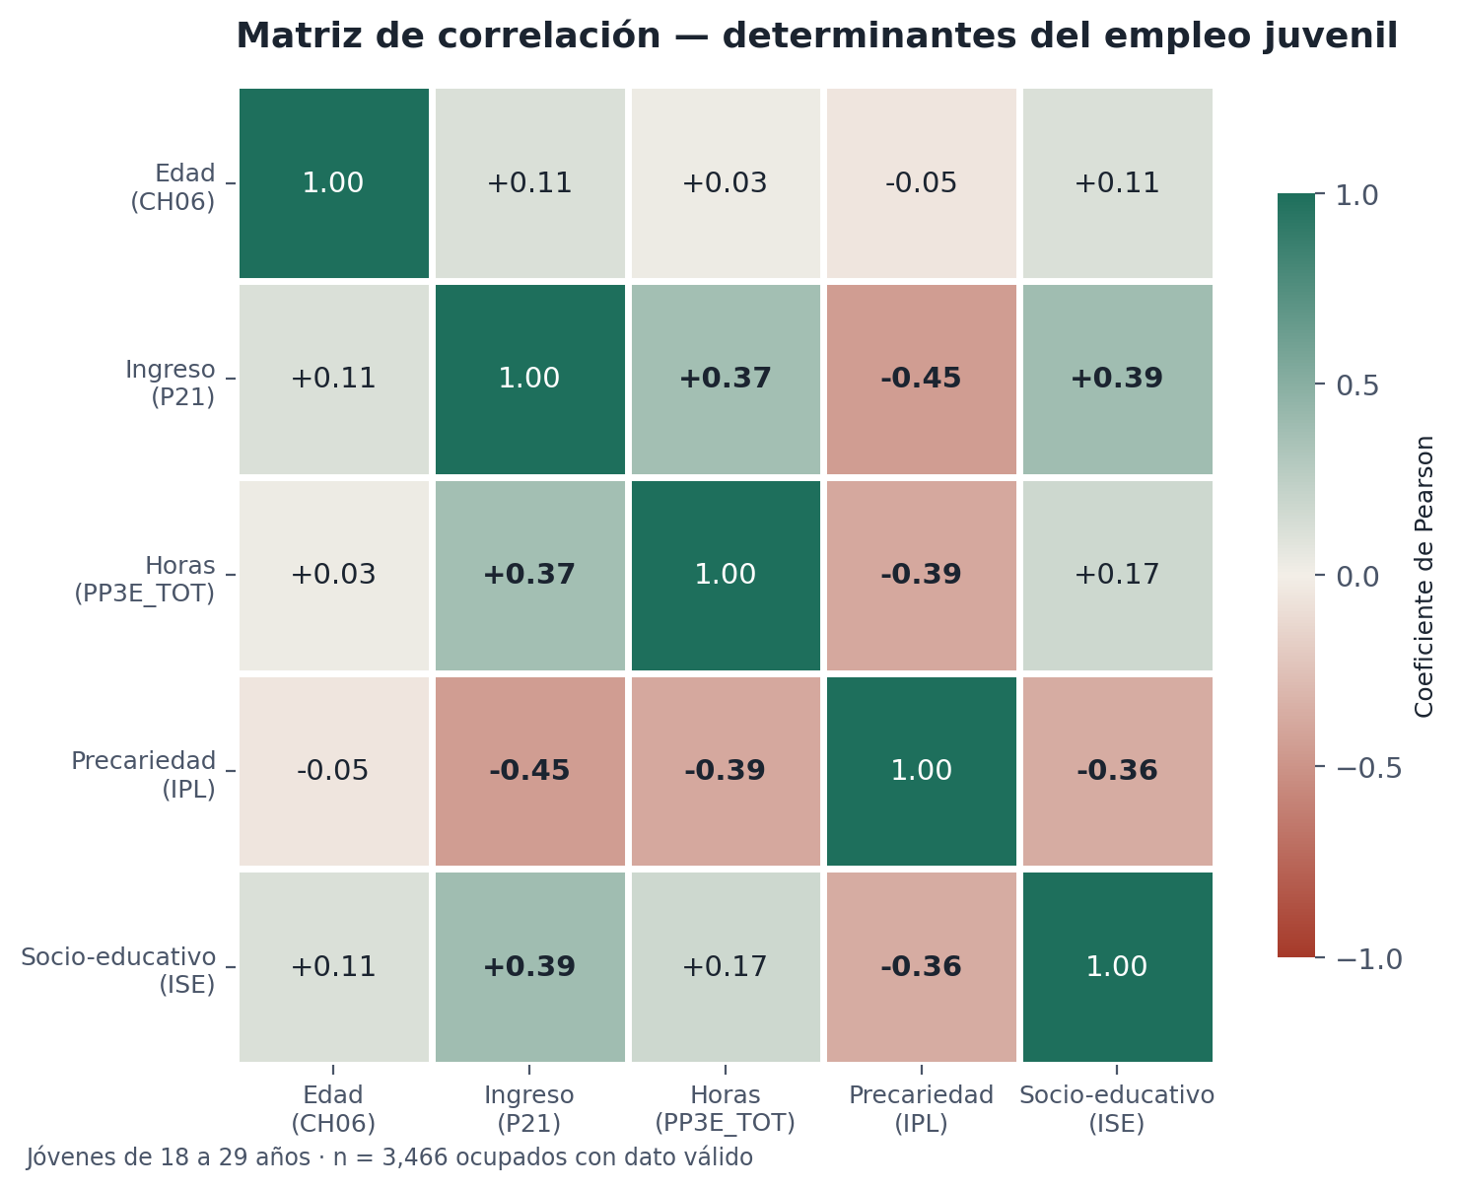
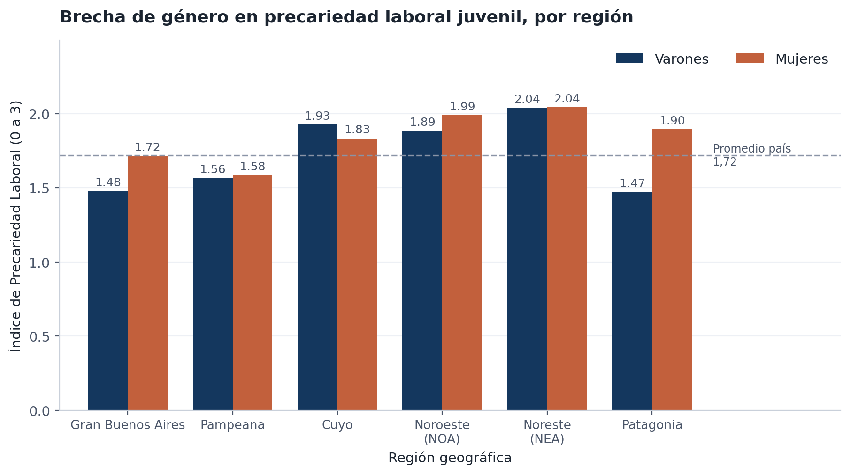

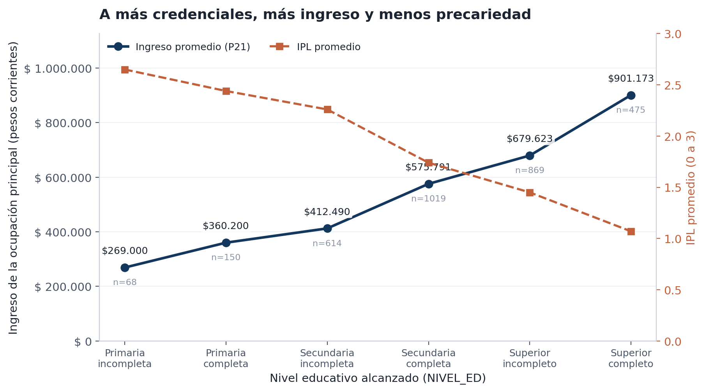
Gráfico 3 — Ingreso y precariedad según nivel educativo |  | Cómo leer este panel
 |  | · 58.1% de los jóvenes ocupados trabaja sin aportes jubilatorios.
 |  | · El IPL promedio es 1.72 sobre 3 y 32.9% acumula las tres carencias.
 |  | · Las mujeres registran un IPL de 1.78 frente a 1.67 de los varones (brecha +0.11).
 |  | · La brecha de género más alta se observa en Patagonia (+0.42).
 |  | · Correlación ISE ↔ IPL = -0.365: la educación es el principal amortiguador de la precariedad.
 |  | · Todas las celdas son fórmulas vivas: al reemplazar el archivo de microdatos, el panel se recalcula solo.
 |  | · Para agregar segmentadores interactivos: Insertar → Tabla dinámica sobre la hoja de trabajo y luego Analizar → Insertar segmentación de datos (REGION_TEXTO y TRAMO_EDAD).

TD_Genero
IPL promedio por sexo y región (tabla dinámica equivalente)
Construida con PROMEDIO.SI.CONJUNTO para que los valores se recalculen solos. En Excel podés reproducirla con Insertar → Tabla dinámica (CH04 en Filas, REGION_TEXTO en Columnas, IPL en Valores como Promedio) y agregarle segmentadores.
Sexo | Gran Buenos Aires | Pampeana | Cuyo | Noroeste (NOA) | Noreste (NEA) | Patagonia | Total país
Varón
Mujer
Brecha (Mujer − Varón)

Ingreso promedio (P21) por sexo y brecha de ingresos
Sexo | Ingreso promedio | Casos válidos | Horas promedio | % informalidad
Varón
Mujer
Brecha de ingresos (1 − Mujer/Varón)

IPL promedio por sexo y región

Ingreso_Educacion
Ingreso promedio de la ocupación principal según nivel educativo
Ingreso y precariedad según nivel educativo
Tarea 4.1 — PROMEDIO.SI sobre NIVEL_ED. Base: jóvenes ocupados con ingreso informado.
Código | Nivel educativo | Ingreso promedio (P21) | Casos válidos | IPL promedio | % informalidad
1 | Primaria incompleta
2 | Primaria completa
3 | Secundaria incompleta
4 | Secundaria completa
5 | Superior incompleto
6 | Superior completo

